Solicitud gráfica
 | Área: | Ciencias Naturales |  |  | Fecha:
 | Grado: | 6 |  |  | 2016-02-07
 | Título del tema: | El origen del universo y de la vida |  |  | ¿Cuaderno de estudio o recurso? | Recurso
 | Editor: | Diego Molina |  |  | Motor del recurso | Diaporama F1

 | Código guión o recurso: | CN_06_01_REC10 | ← Para determinar este código, visite la hoja de Ayuda
 |  |  |  |  | ESPECIFICACIÓN DE ARCHIVOS A ENTREGAR
Núm. | Archivo Shutterstock o ruta en web | Imagen para: | Tipo | Ubicación de la imagen en el recurso Diaporama F1 | Nombre imagen SMALL | Tamaño imagen SMALL | Nombre imagen ZOOM | Tamaño imagen ZOOM | Descripción | Observaciones
IMG01 | 182104049 | Recurso Diaporama F1 | Ilustración | Contenido | CN_06_01_REC10_IMG01.png | 950 x 608 px |  |  | Espacio exterior | 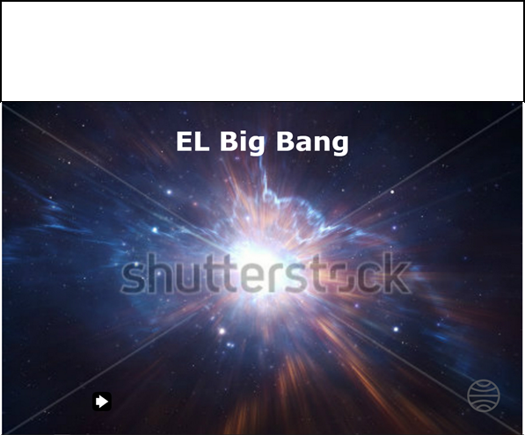 Dejar un margen blanco en la parte superior. En la imagen adjunta se muestra el espacio dentro de un recuadro negro, el cual NO debe ir, es solo ilustrativo para mostrar qué tanto espacio superior en blanco se requiere. El margen blanco es aproximadamente de 3/4 de la imagen. Esto se requiere para la mayoría de imágenes de este recurso. Se puede compensar la reducción de la imagen debido al margen superior, achicándola un poco a los lados, para mantener las proporciones de la propia imagen.
IMG02 | 113158693 | Recurso Diaporama F1 | Ilustración | Contenido | CN_06_01_REC10_IMG02.png | 950 x 608 px |  |  | Big Bang | 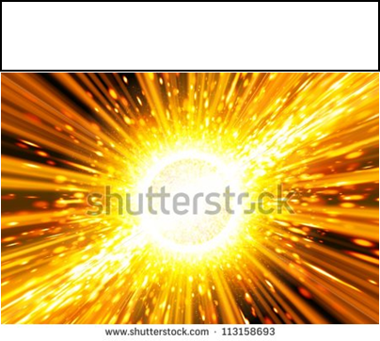 Dejar margen blanco superior.
IMG03 | 278527151 | Recurso Diaporama F1 | Ilustración | Contenido | CN_06_01_REC10_IMG03.png | 950 x 608 px |  |  | Partículas colisionando |  Dejar margen blanco superior.
IMG04 | 265018229 | Recurso Diaporama F1 | Ilustración | Contenido | CN_06_01_REC10_IMG04.png | 950 x 608 px |  |  | Partículas colisionando |  Ampliar margen negro en la parte suberior.
IMG05 | 202807021 | Recurso Diaporama F1 | Ilustración | Contenido | CN_06_01_REC10_IMG05.png | 950 x 608 px |  |  | Manchas grises del espacio | 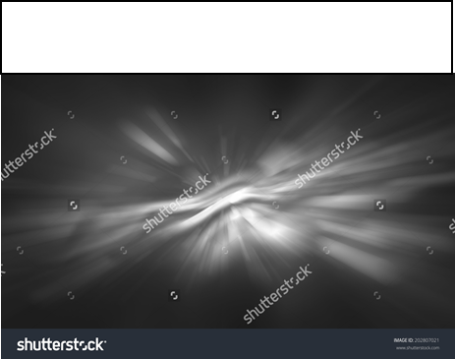 Dejar margen blanco superior.
IMG06 | 129757751 | Recurso Diaporama F1 | Ilustración | Contenido | CN_06_01_REC10_IMG06.png | 950 x 608 px |  |  | Átomo | 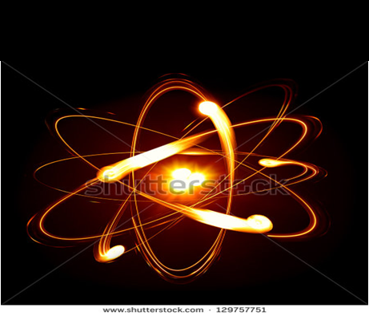 Ampliar margen negro en la parte suberior.
IMG07 | 287705705 | Recurso Diaporama F1 | Ilustración | Contenido | CN_06_01_REC10_IMG07.png | 950 x 608 px |  |  | Galaxia |  Dejar margen blanco superior.
IMG08 | 107007389 | Recurso Diaporama F1 | Ilustración | Contenido | CN_06_01_REC10_IMG08.png | 950 x 608 px |  |  | La Tierra | 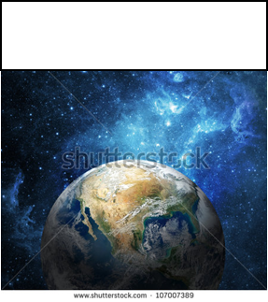 Dejar margen blanco superior.

